Hoja1
 | CAMPIONAT PROCAR by FLY Car Model 2026

Pos | Pilot | 1ª cursa | 2ª cursa | 3ª cursa | 4ª cursa | 5ª cursa | punts bruts | PUNTS
1 | GUILLEM MARTÍNEZ | 40 |  |  |  |  |  | 40
2 | JOSEP NEBOT | 35 |  |  |  |  |  | 35
3 | XAVI MAYORAL | 31 |  |  |  |  |  | 31
4 | MANUEL ESCUREDO | 28 |  |  |  |  |  | 28
5 | JOSEP Mª CARBONELL | 26 |  |  |  |  |  | 26
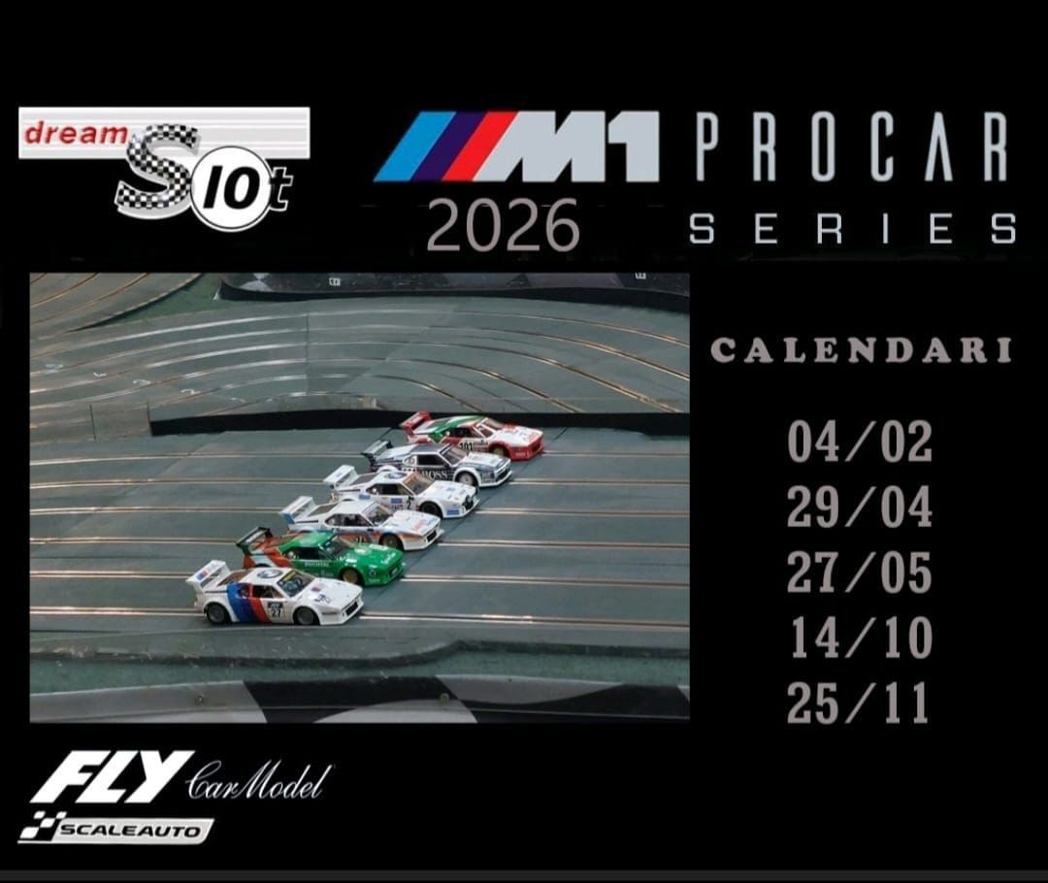
6 | RAMON SILVESTRE | 24 |  |  |  |  |  | 24
7 | JOAN GARCIA | 22 |  |  |  |  |  | 22
8 | PEP ÁLVAREZ | 20 |  |  |  |  |  | 20
9 | FRANCESC FERNÁNDEZ | 18 |  |  |  |  |  | 18
10 | ENRIC ARNÁIZ | 16 |  |  |  |  |  | 16
11 | CARLOS MESTRE | 15 |  |  |  |  |  | 15

